订单状态场景应用
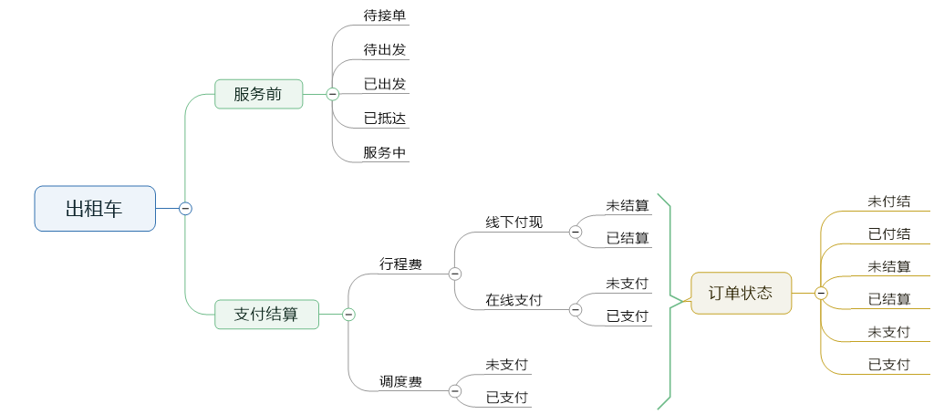
订单状态场景应用
应用 | 场景名称 | 对应订单状态 | 备注
乘客端（机构用户） | 待出发 | 待出发
 | 行程中 | 已出发、已抵达、服务中
 | 待付款 | 未支付 | 未支付： （1）网约车业务因公用车：“个人垫付”订单服务结束后，行程费未支付前 （2）网约车业务因私用车：订单服务结束后，行程费未支付前
 | 已完成 | 未结算、结算中、已结算、已支付 | 已支付： （1）网约车业务因公用车，“个人垫付”订单行程费已支付 （2）网约车业务因私用车，订单行程费已支付 未结算：网约车-因公用车，“机构支付”订单：行程结束，未生成账单之前 结算中：网约车业务因公用车：“机构支付”订单账单生成之后至账单支付之前 已结算：网约车业务因公用车，“机构支付”订单账单支付之后
 | 已取消 | 已取消 | 已取消：订单提交成功后：无责取消
乘客端（个人用户） | 待出发 | 待出发
 | 行程中 | 已出发、已抵达、服务中、待确费
 | 待付款 | 未支付、未付结 | 未支付： （1）网约车业务因公用车：“个人垫付”订单服务结束后，行程费未支付前 （2）网约车业务因私或toC用车：订单服务结束后，行程费未支付前 （3）出租车业务：“在线支付”订单服务结束后，服务费用（行程费和调度费）未支付前 未付结：“线下付现”且调度费不为零的订单，乘客未支付调度费
 | 已完成 | 未结算、已结算、已支付、未付结、已付结 | 已支付： （1）网约车业务因公用车，“个人垫付”订单行程费已支付 （2）网约车业务因私或toC用车，订单行程费已支付 （3）出租车业务，“在线支付”订单服务费用（行程费和调度费）已支付 已付结：“线下付现”且调度费不为零的订单，司机已结算行程费且乘客已支付调度费 未结算：“线下付现”且调度费为零的订单，行程费确认提交成功之后至司机结算行程费前 已结算：“线下付现”且调度费为零的订单，司机结算行程费之后 未付结：“线下付现”且调度费不为零的订单，订单行程费确认提交成功但未结算行程费
 | 已取消 | 已取消 | 已取消：订单提交成功后：无责取消
司机端 | 行程中 | 网约车司机：已出发、已抵达、服务中
 |  | 出租车司机：已出发、已抵达、服务中、待确费
 | 当前订单 | 网约车司机：待出发、已出发、已抵达、服务中 | 其中：已出发、已抵达、服务中状态 显示为 行程中
 |  | 出租车司机：待出发、已出发、已抵达、服务中、待确费 | 其中：已出发、已抵达、服务中、待确费状态 显示为 行程中
 | 待付结 | 网约车司机：未支付、未结算、结算中 | 未支付： （1）网约车业务因公用车：“个人垫付”订单服务结束后，行程费未支付前 （2）网约车业务因私或toC用车：订单服务结束后，行程费未支付前 未结算：网约车-因公用车，“机构支付”订单：行程结束，未生成账单之前 结算中：网约车业务因公用车：“机构支付”订单账单生成之后至账单支付之前
 |  | 出租车司机：未支付、未结算、未付结 | 未支付：出租车业务：“在线支付”订单服务结束后，行程费未支付前 未结算：“线下付现”且调度费为零的订单，行程费确认提交成功之后至司机结算行程费前 未付结：限为行程费未结算（*） 其中：“未结算”和“未付结”状态在司机端合并统一显示为“未结算”
 | 已完成 | 网约车司机：已支付、已结算、已取消 | 已支付： （1）网约车业务因公用车，“个人垫付”订单行程费已支付 （2）网约车业务因私或toC用车，订单行程费已支付 已结算：网约车业务因公用车，“机构支付”订单账单支付之后 已取消：订单提交成功后：无责取消
 |  | 出租车司机：已支付、已结算、已付结、未付结、已取消 | 已支付：“在线支付”订单行程费和调度费已支付 已结算：“线下付现”且调度费为零的订单，司机结算行程费之后 未付结：限为行程费已结算且调度费未支付（*） 已付结：“线下付现”且调度费不为零的订单，司机已结算行程费且乘客已支付调度费 已取消：订单提交成功后：无责取消
机构端 | 等待服务 | 待出发、已出发、已抵达
 | 等待接单 | 待接单
 | 服务中 | 服务中
 | 未支付 | 未支付 | 网约车业务因公用车，“个人垫付”订单服务结束后，行程费未支付前
 | 已支付 | 已支付 | 网约车业务因公用车，“个人垫付”订单行程费已支付
 | 未结算 | 未结算 | 网约车-因公用车，“机构支付”订单：行程结束，未生成账单之前；有责取消，取消费未生成账单之前
 | 结算中 | 结算中 | 网约车业务因公用车：“机构支付”订单账单生成之后至账单支付之前；有责取消订单取消费生成账单之后至账单支付之前
 | 已结算 | 已结算 | 网约车业务因公用车，“机构支付”订单账单支付之后
 | 已取消 | 已取消 | 已取消：订单提交成功后：无责取消
租赁端 | 待人工派单 | 待接单 | 因公机构支付订单和因公个人垫付订单、因私订单
 | 当前订单 | 待出发、已出发、已抵达、服务中 | 因公机构支付订单和因公个人垫付订单、因私订单
 | 异常订单 | 因公机构支付订单：未结算
 |  | 因公个人垫付订单+因私订单：未支付、已支付 | 未支付： （1）网约车业务因公用车：“个人垫付”订单服务结束后，行程费未支付前 （2）网约车业务因私用车：订单服务结束后，行程费未支付前 已支付： （1）网约车业务因公用车，“个人垫付”订单行程费已支付 （2）网约车业务因私用车，订单行程费已支付
 | 待收款订单 | 因公机构支付订单：未结算、结算中 | 未结算：网约车-因公用车，“机构支付”订单：行程结束，未生成账单之前 结算中：网约车业务因公用车：“机构支付”订单账单生成之后至账单支付之前
 |  | 因公个人垫付订单+因私订单：未支付 | （1）网约车业务因公用车：“个人垫付”订单服务结束后，行程费未支付前 （2）网约车业务因私用车：订单服务结束后，行程费未支付前
 | 已完成订单 | 因公机构支付订单：已结算、已取消 | 已结算：网约车业务因公用车，“机构支付”订单账单支付之后
 |  | 因公个人垫付订单+因私订单：已支付、已取消 | 已支付： （1）网约车业务因公用车，“个人垫付”订单行程费已支付 （2）网约车业务因私用车，订单行程费已支付
 | 网约车（toC） | 待出发、已出发、已抵达、服务中、未支付、已支付、已取消 | toC订单 未支付：网约车业务toC用车：订单服务结束后，行程费未支付前 已支付：网约车业务toC用车，订单行程费已支付
 | 出租车（toC） | 待出发、已出发、已抵达、服务中、未支付、已支付、未结算、已结算、未付结、 已付结、已取消 | 未支付：出租车业务：“在线支付”订单行程费确认提交成功之后，服务费用（行程费和调度费）未支付前 已支付：出租车业务，“在线支付”订单服务费用（行程费和调度费）已支付 未结算：“线下付现”且调度费为零的订单，订单行程费确认提交成功之后至司机结算行程费前 已结算：“线下付现”且调度费为零的订单，司机结算行程费之后 未付结：“线下付现”且调度费不为零的订单，订单行程费确认提交成功但未结算行程费或乘客未支付调度费 已付结：“线下付现”且调度费不为零的订单，司机已结算行程费且乘客已支付调度费
运管端 | 未接订单 | 待接单 | 系统派单中
 | 待人工派单 | 待接单 | 系统派单失败
 | 当前订单 | 出租车：待出发、已出发、已抵达、服务中、待确费
 |  | 网约车：待出发、已出发、已抵达、服务中
 | 异常订单 | 出租车：未支付、已支付、未结算、已结算、未付结、已付结 | 未支付：出租车业务：“在线支付”订单服务结束后，服务费用（行程费和调度费）未支付前 已支付：出租车业务，“在线支付”订单服务费用（行程费和调度费）已支付 未结算：“线下付现”且调度费为零的订单，行程结束后至司机结算行程费前 已结算：“线下付现”且调度费为零的订单，司机结算行程费之后 未付结：“线下付现”且调度费不为零的订单，司机已收现但未结算行程费或乘客未支付调度费 已付结：“线下付现”且调度费不为零的订单，司机已结算行程费且乘客已支付调度费
 |  | 网约车：未支付、已支付 | 未支付：网约车业务toC用车：订单服务结束后，行程费未支付前 已支付：网约车业务toC用车，订单行程费已支付
 | 待收款订单 | 出租车：未支付、未结算、未付结 | 未支付：出租车业务：“在线支付”订单服务结束后，服务费用（行程费和调度费）未支付前 未结算：“线下付现”且调度费为零的订单，行程结束后至司机结算行程费前 未付结：“线下付现”且调度费不为零的订单，司机已收现但未结算行程费或乘客未支付调度费
 |  | 网约车：未支付 | 未支付：网约车业务toC用车：订单服务结束后，行程费未支付前
 | 已完成订单 | 出租车：已支付、已结算、已付结、已取消 | 已支付：出租车业务，“在线支付”订单服务费用（行程费和调度费）已支付 已结算：“线下付现”且调度费为零的订单，司机结算行程费之后 已付结：“线下付现”且调度费不为零的订单，司机已结算行程费且乘客已支付调度费
 |  | 网约车：已支付、已取消 | 已支付：网约车业务toC用车，订单行程费已支付

